Sheet1
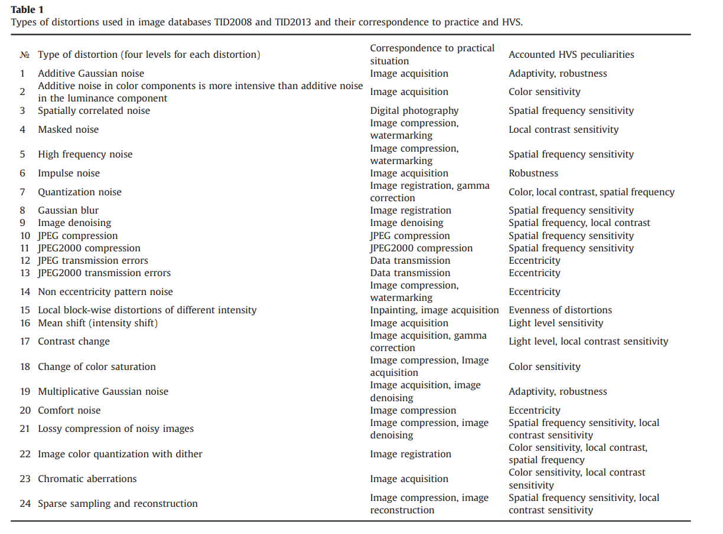
24_5 | ref | shuffle_ref
0.15967681059 | 0.19161217271 | 0.058868800048 | 01_1 | -0.19161217271 | -0.058868800048
0.25769230769 | 0.072307692308 | 0.048461538462 | 01_2 | -0.072307692308 | 0.048461538462
0.12694749225 | 0.21581073683 | 0.048086171307 | 01_3 | -0.21581073683 | 0.048086171307
0.070398154793 | 0.085016350871 | 0.040777073268 | 01_4 | -0.085016350871 | 0.040777073268 | -0.21854561064 | -0.22585611522 | -0.20161602108 | -0.21816084724 | -0.21354368645 | -0.19853791389 | -0.20584841847 | -0.20623318187 | -0.20623318187 | -0.17699116354
0.019619157893 | 0.17618773167 | 0.21042508564 | 01_5 | -0.17618773167 | -0.21042508564 | -0.049230769231 | -0.07 | -0.058461538462 | -0.070769230769 | -0.074615384615 | -0.063846153846 | -0.057692307692 | -0.040769230769 | -0.043076923077 | -0.06
0.19965378327 | 0.14502789266 | 0.51509906704 | 02_1 | -0.14502789266 | -0.51509906704 | -0.20927101753 | -0.2435083715 | -0.26005001443 | -0.26312752939 | -0.27582227862 | -0.21927294116 | -0.25158684828 | -0.23389113724 | -0.25158684828 | -0.23619927346
0.071538461538 | 0.27307692308 | 0.41769230769 | 02_2 | -0.27307692308 | -0.41769230769 | -0.10578957688 | -0.091940759539 | -0.11425274303 | -0.092325448909 | -0.097711100096 | -0.10040392569 | -0.11425274303 | -0.072706291016 | -0.077322563461 | -0.082708214648
0.062704367384 | 0.34698981215 | 0.22773610731 | 02_3 | -0.34698981215 | -0.22773610731 | -0.17618773167 | -0.16310829307 | -0.15695326315 | -0.18311214034 | -0.15810733126 | -0.16849394426 | -0.16464705055 | -0.15002885448 | -0.13694941588 | -0.14002693085
0.18926717026 | 0.20119254075 | 0.33044816922 | 02_4 | -0.20119254075 | 0.33044816922 | -0.1419503777 | -0.12194653043 | -0.11733025799 | -0.11348336428 | -0.16349298244 | -0.12425466666 | -0.1119446068 | -0.095787653243 | -0.071936912275 | -0.11617618988
0.12545701532 | 0.30633062637 | 0.068501069716 | 02_5 | -0.30633062637 | -0.068501069716 | -0.27307692308 | -0.27307692308 | -0.26846153846 | -0.30230769231 | -0.31538461538 | -0.27307692308 | -0.25230769231 | -0.26384615385 | -0.27846153846 | -0.28769230769
0.19734564704 | 0.1354106584 | 0.3685324169 | 03_1 | 0.1354106584 | 0.3685324169 | -0.36006925075 | -0.36622428067 | -0.39776880905 | -0.42546644372 | -0.47816888748 | -0.35853049326 | -0.35853049326 | -0.35853049326 | -0.41315638387 | -0.42931333743
0.23094695065 | 0.10546577413 | 0.37105476738 | 03_2 | 0.10546577413 | 0.37105476738 | -0.20657819193 | -0.20734757068 | -0.2135026006 | -0.23119831164 | -0.27889979358 | -0.18580496593 | -0.19119061712 | -0.21888825179 | -0.20119254075 | -0.27043662743
0.10578957688 | 0.27428352113 | 0.013079438595 | 03_3 | -0.27428352113 | 0.013079438595 | -0.30556095143 | -0.2917068025 | -0.28862810274 | -0.28670391538 | -0.30786997625 | -0.30556095143 | -0.30556095143 | -0.30902448866 | -0.29209163997 | -0.30748513878
0.076923076923 | 0.41692307692 | 0.082307692308 | 03_4 | -0.41692307692 | -0.082307692308 | 0.13002500721 | 0.13002500721 | 0.11271398554 | 0.13618003714 | 0.1146374324 | 0.12810156036 | 0.12540873477 | 0.13271783281 | 0.12310059855 | 0.12425466666
0.022307692308 | 0.51307692308 | 0.25076923077 | 03_5 | -0.51307692308 | -0.25076923077 | 0.096227896104 | 0.087759841247 | 0.078521963221 | 0.11470365216 | 0.090839133922 | 0.10546577413 | 0.10546577413 | 0.093148603429 | 0.11239418265 | 0.12240188384
0.35237546334 | 0.21773418368 | 0.056549337457 | 04_1 | 0.21773418368 | -0.056549337457 | -0.2642815975 | -0.2604347038 | -0.28736295973 | -0.26120408254 | -0.28351606603 | -0.27428352113 | -0.27428352113 | -0.26274284002 | -0.25581843135 | -0.2408155459
0.26076923077 | 0.12153846154 | 0.029230769231 | 04_2 | 0.12153846154 | -0.029230769231 | -0.45538461538 | -0.43230769231 | -0.43384615385 | -0.46846153846 | -0.47461538462 | -0.43153846154 | -0.44153846154 | -0.44153846154 | -0.46615384615 | -0.45230769231
0.25697249946 | 0.020003847264 | 0.13848817336 | 04_3 | 0.020003847264 | -0.13848817336 | -0.49923076923 | -0.51307692308 | -0.49615384615 | -0.50307692308 | -0.53461538462 | -0.50692307692 | -0.50615384615 | -0.49230769231 | -0.51538461538 | -0.49692307692
0.074245048498 | 0.12463935603 | 0.043469898861 | 04_4 | -0.12463935603 | -0.043469898861 | 0.21465666871 | 0.21927294116 | 0.21234853249 | 0.21273322186 | 0.16503173993 | 0.21773418368 | 0.22235045612 | 0.20927101753 | 0.22427390298 | 0.19888440453
0.18538461538 | 0.13538461538 | 0.013076923077 | 04_5 | -0.13538461538 | 0.013076923077 | 0.11307692308 | 0.096923076923 | 0.11846153846 | 0.10692307692 | 0.096153846154 | 0.12230769231 | 0.11076923077 | 0.11692307692 | 0.12 | 0.12846153846
0.099268956944 | 0.084647947782 | 0.28087728128 | 05_1 | 0.084647947782 | -0.28087728128 | 0.0069244086682 | 0.014618196077 | 0.033083285859 | 0.054625890605 | 0.051163686271 | 0.013079438595 | 0.013079438595 | 0.013079438595 | 0.044623966973 | 0.079630699684
0.19476526171 | 0.11547347532 | 0.16474215813 | 05_2 | -0.11547347532 | -0.16474215813 | -0.12117715169 | -0.12117715169 | -0.094248895762 | -0.080400078425 | -0.058088094939 | -0.12117715169 | -0.12117715169 | -0.094248895762 | -0.06732063983 | -0.036930179564
0.1146374324 | 0.32006155622 | 0.026928255932 | 05_3 | -0.32006155622 | -0.026928255932 | -0.12615384615 | -0.11769230769 | -0.11307692308 | -0.085384615385 | -0.061538461538 | -0.11846153846 | -0.12846153846 | -0.12 | -0.076923076923 | -0.032307692308
0.051173532068 | 0.33089652315 | 0.17968450734 | 05_4 | -0.33089652315 | -0.17968450734 | 0.068103121624 | 0.063101197437 | 0.030396308522 | 0.018853406551 | -0.026548674532 | 0.078876496797 | 0.089649871969 | 0.053482112462 | 0.022701040541 | -0.021931513743
0.064280234598 | 0.34603551439 | 0.43148588613 | 05_5 | -0.34603551439 | -0.43148588613 | -0.13317940821 | -0.14395693257 | -0.16705162764 | -0.24095465184 | -0.22786765797 | -0.15088534109 | -0.15242498743 | -0.17090074348 | -0.19245579221 | -0.21401084094
0.17538461538 | 0.24769230769 | 0.28846153846 | 06_1 | -0.24769230769 | -0.28846153846 | -0.34083478222 | -0.33544913104 | -0.36391614445 | -0.39546067283 | -0.39815349842 | -0.33006347985 | -0.3346797523 | -0.33160223733 | -0.36353145508 | -0.38815157479
0.029626781724 | 0.12120047069 | 0.28434015187 | 06_2 | -0.12120047069 | -0.28434015187 | -0.33243557674 | -0.33820702773 | -0.33859179113 | -0.31896885778 | -0.32935746955 | -0.34205466172 | -0.33974608132 | -0.33435939374 | -0.32550983556 | -0.35244327349
0.2642815975 | 0.35776111452 | 0.43008271617 | 06_3 | -0.35776111452 | -0.43008271617 | -0.31947661507 | -0.34642042597 | -0.33448816686 | -0.355658304 | -0.36990003262 | -0.33217869735 | -0.35989233143 | -0.32294081933 | -0.36335653569 | -0.3679754747
0.032711184977 | 0.18818552298 | 0.4290937794 | 06_4 | -0.18818552298 | -0.4290937794 | -0.26230769231 | -0.25384615385 | -0.24692307692 | -0.26692307692 | -0.27153846154 | -0.25384615385 | -0.25 | -0.25 | -0.25846153846 | -0.25230769231
0.057692307692 | 0.45 | 0.37 | 06_5 | -0.45 | -0.37 | -0.11427472951 | -0.098499430146 | -0.10311659093 | -0.082724130787 | -0.090034635368 | -0.093497505959 | -0.096575613151 | -0.11196614911 | -0.080800313792 | -0.071950755614
0.17384615385 | 0.067692307692 | 0.42153846154 | 07_1 | 0.067692307692 | 0.42153846154 | -0.35776111452 | -0.35583766767 | -0.36045394012 | -0.38238123423 | -0.36968648501 | -0.35776111452 | -0.36507021256 | -0.37160993186 | -0.35737642515 | -0.34545105467
0.2717475786 | 0.22016942629 | 0.28329492613 | 07_2 | 0.22016942629 | 0.28329492613 | -0.21166060867 | -0.20858190891 | -0.21743317073 | -0.24052341895 | -0.26438334211 | -0.22012703302 | -0.20896674638 | -0.22705410749 | -0.24591114353 | -0.2851645655
0.091940759539 | 0.052702443752 | 0.24004616716 | 07_3 | -0.052702443752 | 0.24004616716 | -0.46153846154 | -0.44076923077 | -0.45692307692 | -0.44307692308 | -0.48 | -0.44461538462 | -0.44846153846 | -0.42230769231 | -0.44846153846 | -0.49153846154
0.21046557926 | 0.38053100162 | 0.19815315049 | 07_4 | 0.38053100162 | 0.19815315049 | 0.040769230769 | 0.043846153846 | 0.045384615385 | 0.034615384615 | 0.018461538462 | 0.065384615385 | 0.041538461538 | 0.058461538462 | 0.062307692308 | 0.097692307692
0.24812464394 | 0.31621466251 | 0.13233314344 | 07_5 | 0.31621466251 | 0.13233314344 | 0.23171677382 | 0.22093924946 | 0.2147806641 | 0.24172447501 | 0.21862977995 | 0.21555048727 | 0.25019252987 | 0.22170907262 | 0.24172447501 | 0.23633571283
0.29044047469 | 0.29582612588 | 0.16580111867 | 08_1 | -0.29582612588 | -0.16580111867 | -0.052702443752 | -0.052702443752 | -0.055010579975 | -0.034237353971 | -0.055779958716 | -0.045393345714 | -0.061934988643 | -0.070398154793 | -0.051933065011 | -0.045778035084
0.30121177707 | 0.27159069554 | 0.080784767796 | 08_2 | -0.27159069554 | -0.080784767796 | 0.36129283167 | 0.34205466172 | 0.34551753231 | 0.32627936236 | 0.30203926822 | 0.3497499297 | 0.3497499297 | 0.33282034014 | 0.33435939374 | 0.29857639763
0.17272552733 | 0.13079438595 | 0.11117522806 | 08_3 | -0.13079438595 | -0.11117522806 | 0.32313907118 | 0.33775726726 | 0.33775726726 | 0.30736680699 | 0.33314099481 | 0.32852472237 | 0.32775534363 | 0.33775726726 | 0.32506251803 | 0.31044432196
0.10771302373 | 0.25081746954 | 0.046932103196 | 08_4 | 0.25081746954 | 0.046932103196 | -0.29659550462 | -0.28582420225 | -0.30275053455 | -0.32275438181 | -0.35429891019 | -0.28197730854 | -0.27428352113 | -0.28967109595 | -0.31313714755 | -0.33237161607
0.062704367384 | 0.75052896176 | 0.23504520535 | 08_5 | 0.75052896176 | 0.23504520535 | -0.27005193806 | -0.3008270877 | -0.30275053455 | -0.31852279874 | -0.33621850978 | -0.29313330029 | -0.29236392155 | -0.2942873684 | -0.31621466251 | -0.36160800823
0.26784687934 | 0.038098909561 | 0.52299412216 | 09_1 | -0.038098909561 | -0.52299412216 | -0.15310636944 | -0.18542027656 | -0.18772841278 | -0.2031159876 | -0.24812464394 | -0.14656665014 | -0.16810925489 | -0.17157145922 | -0.2135026006 | -0.29736488336
0.16118484622 | 0.15079823322 | 0.15002885448 | 09_2 | 0.15079823322 | -0.15002885448 | 0.27659165736 | 0.27966917232 | 0.22619734983 | 0.19542220019 | 0.12463935603 | 0.30005770896 | 0.26389690813 | 0.26005001443 | 0.21542604745 | 0.1223312198
0.17503366356 | 0.095402963873 | 0.029236392155 | 09_3 | 0.095402963873 | -0.029236392155 | 0.74975958302 | 0.75437585546 | 0.75206771924 | 0.7616849535 | 0.74706675742 | 0.75899212791 | 0.73629545505 | 0.75552992357 | 0.74975958302 | 0.74668206805
0.36129283167 | 0.016160062758 | 0.025009620936 | 09_4 | -0.016160062758 | -0.025009620936 | -0.043101796675 | -0.038098909561 | -0.043101796675 | -0.035789884739 | -0.047719846319 | -0.043101796675 | -0.043101796675 | -0.043101796675 | -0.053877245844 | -0.062343670191
0.025394384335 | 0.29434400024 | 0.18045403413 | 09_5 | 0.29434400024 | -0.18045403413 | 0.14656665014 | 0.15579919503 | 0.14618196077 | 0.15695326315 | 0.16426236118 | 0.14925947574 | 0.14925947574 | 0.15041354385 | 0.14118099896 | 0.1315637647
0.30479127649 | 0.031941510036 | 0.16432559982 | 10_1 | -0.031941510036 | -0.16432559982 | 0.1080977131 | 0.097326410725 | 0.11040584932 | 0.097711100096 | 0.11502212177 | 0.1080977131 | 0.097326410725 | 0.11886901547 | 0.10771302373 | 0.12079246232
0.4 | 0.30769230769 | 0.33538461538 | 10_2 | -0.30769230769 | -0.33538461538 | -0.016160062758 | -0.0042323973891 | -0.00038476339901 | -0.045786844482 | -0.047710661477 | -0.016160062758 | -0.020777223546 | -0.030011545123 | -0.040015393497 | -0.063870724235
0.082307692308 | 0.26 | 0.074615384615 | 10_3 | -0.26 | -0.074615384615 | 0.30165450482 | 0.31396693359 | 0.32858794275 | 0.27702964729 | 0.2704886695 | 0.30781071921 | 0.30781071921 | 0.32166220157 | 0.29934592443 | 0.2697191427
0.41592923433 | 0.38130052842 | 0.19084264591 | 10_4 | -0.38130052842 | 0.19084264591 | -0.055416595725 | -0.062728507661 | -0.056571108136 | -0.09813355493 | -0.11699059098 | -0.062728507661 | -0.062728507661 | -0.06118915778 | -0.06157399525 | -0.10044257975
0.14846153846 | 0.13538461538 | 0.12153846154 | 10_5 | -0.13538461538 | -0.12153846154 | -0.30153846154 | -0.29384615385 | -0.29615384615 | -0.32538461538 | -0.36384615385 | -0.29384615385 | -0.30153846154 | -0.28769230769 | -0.31384615385 | -0.34
0.32076923077 | 0.43538461538 | 0.058461538462 | 11_1 | 0.43538461538 | 0.058461538462 | -0.25153846154 | -0.25230769231 | -0.26384615385 | -0.27769230769 | -0.28923076923 | -0.26076923077 | -0.25230769231 | -0.25615384615 | -0.25769230769 | -0.28692307692
0.56307692308 | 0.62307692308 | 0.28076923077 | 11_2 | 0.62307692308 | 0.28076923077 | -0.39669106438 | -0.39284343039 | -0.3874567428 | -0.37552907743 | -0.37322049704 | -0.39284343039 | -0.39284343039 | -0.3874567428 | -0.36975762645 | -0.41515970753
0.81069648171 | 0.84609471442 | 0.3859176892 | 11_3 | 0.84609471442 | 0.3859176892 | -0.13076923077 | -0.13076923077 | -0.15384615385 | -0.15 | -0.15076923077 | -0.13846153846 | -0.13615384615 | -0.13076923077 | -0.14307692308 | -0.18153846154
0.88786306701 | 0.88324679457 | 0.54202732297 | 11_4 | 0.88324679457 | 0.54202732297 | 0.43076923077 | 0.41846153846 | 0.41 | 0.41076923077 | 0.39461538462 | 0.42461538462 | 0.41846153846 | 0.41769230769 | 0.40538461538 | 0.39923076923
0.73360262946 | 0.69705713926 | 0.54356608045 | 11_5 | 0.69705713926 | 0.54356608045 | 0.58923076923 | 0.61230769231 | 0.59076923077 | 0.56384615385 | 0.58461538462 | 0.60230769231 | 0.60230769231 | 0.60230769231 | 0.59461538462 | 0.59923076923
0.12656280288 | 0.020773226005 | 0.35122139523 | 12_1 | 0.020773226005 | -0.35122139523 | 0.84609471442 | 0.84686424122 | 0.8518661654 | 0.84686424122 | 0.8530204556 | 0.84609471442 | 0.84686424122 | 0.84686424122 | 0.84417089742 | 0.8518661654
...

